H
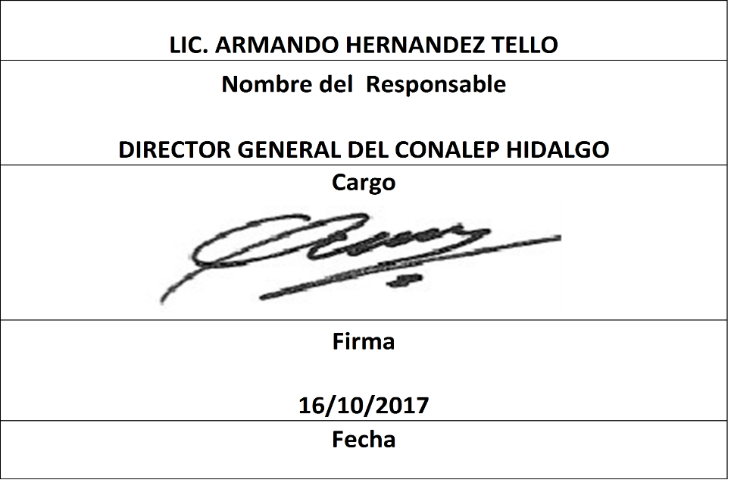
Trimestre 3
Movimientos de Personal por Centro de Trabajo |  |  |  |  | Entidad Federativa: | Hidalgo
Personal Registrado en la Nómina Federalizada |  |  |  |  | Trimestre y año: | 3ro. Trimestre 2017
Fondo de Aportaciones para la Educación Tecnológica y de Adultos/Colegio Nacional de Educación Profesional Técnica (FAETA/CONALEP) |  |  |  |  |  | Hoja 1 de 1

Nómina | Plaza (Clave presupuestal) | Categoría de la plaza | RFC | CURP | Nombre | Movimientos
NO APLICA | NO APLICA | NO APLICA | NO APLICA | NO APLICA | NO APLICA | NO APLICA
 |  |  |  |  | TOTAL PERSONAS: | 0

La información reportada por la Entidad Federativa, correspondiente al periodo 01/07/2017 - 30/09/2017
La entidad federativa pudo haber reportado pagos a más de una persona con la misma plaza por distintos motivos de carácter administrativo
Alta: Se refiere a la incorporación de la plaza a la Base de Datos en el sistema

